반응기 면적, 유전체 평가
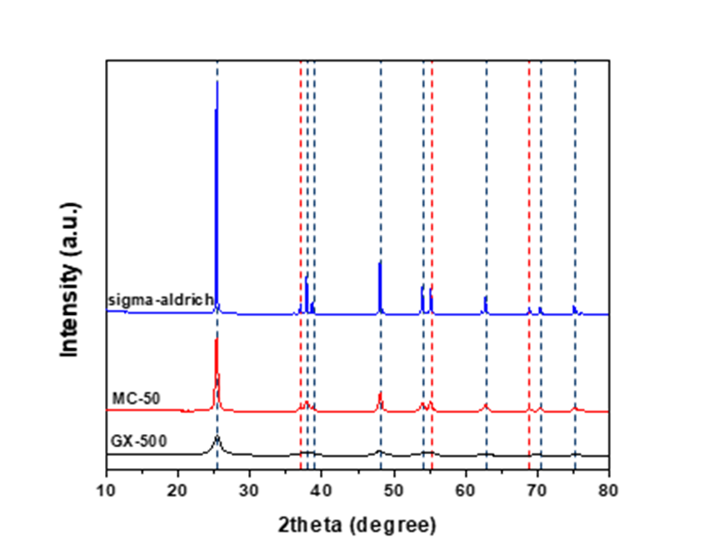
 |  |  |  | TIO2 데이터 | BET | BET | XRD | EA | XRF
 | 반응기 |  |  | Dielectric material | specific surface area | Average pore volume | Crystallitesize | Carbon contents | Element
3/8 | 6 | 1/4 | 6 |  | (m2/g) | (cm3/g) | (nm) | (wt.%)
1/2 | 9 | 1/8 | 3 | MC-50 | 72 | 0.352 | 22.5 | 0.25 | 2.4% SO3
PEEK | 8.2 |  |  |  |  |  |  |  | 0.3% Al2O3
PTFE | 9 |  |  |  |  |  |  |  | 97% TiO2
3/8"-1/8" | 0.21 |  |  | GX-500 | 427 | 0.51 | 7.8 | 0.63 | 5% SiO2
1/2"-1/4 | 0.35 |  |  |  |  |  |  |  | 95% TiO2
1/2-1/8 | 0.57 |  |  | Sigma-aldrich | 12 | 0.049 | 83.1 | 0.17 | 99% TiO2
PEEK | 0.46
PTFE | 0.57

Sheet1
Conversion | Discharge | Selectivity
CH4 | power | H2 | C2H6 | C2H4 | C2H2 | C3H8 | C3H6 | C4+ | C5+ | Power density | residence time
21.53 | 36.63 | 43.31 | 31.17 | 3.42 | 2.67 | 12.71 | 0.94 | 2.31 | 3.46 | 4.32 | 16.96 | 36.391833333
8.73 | 36.26 | 62.08 | 19.51 | 1.59 | 1.38 | 8.64 | 0.56 | 1.84 | 2.40 | 4.28 | 10.18
7.79 | 36.29 | 53.13 | 24.77 | 3.24 | 2.38 | 9.55 | 0.77 | 1.59 | 2.56 | 4.28 | 7.27
7.37 | 36.36 | 60.84 | 21.10 | 3.07 | 2.16 | 7.83 | 0.67 | 1.23 | 2.09 | 4.30 | 5.65

